記入例
～ 記 入 例 ～

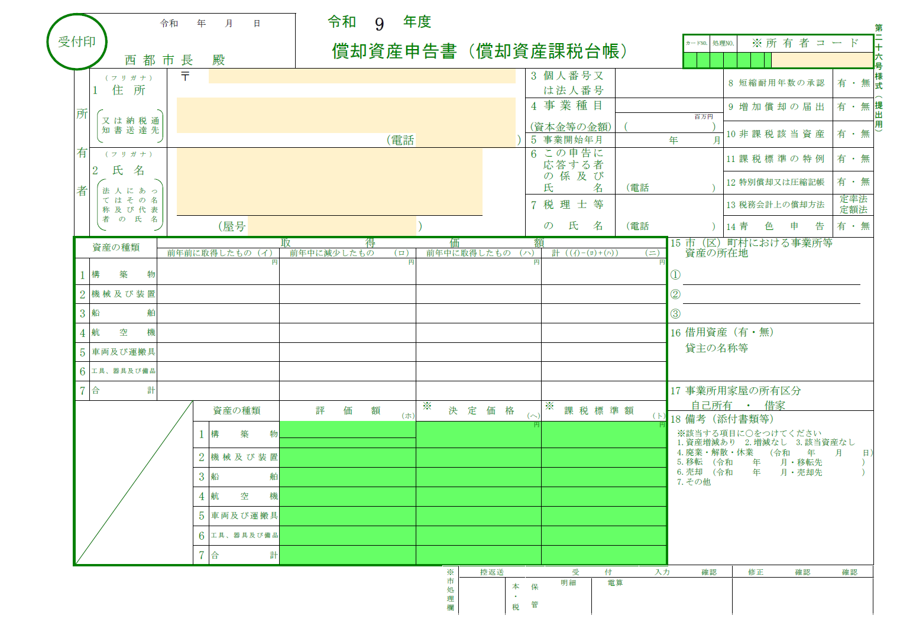

住所や電話番号、氏名について記載してください。お店などの事業を経営されている場合は屋号も記載してください。
該当する資産がない場合や、事由により申告すべき資産がない場合には、こちらに記載してください。

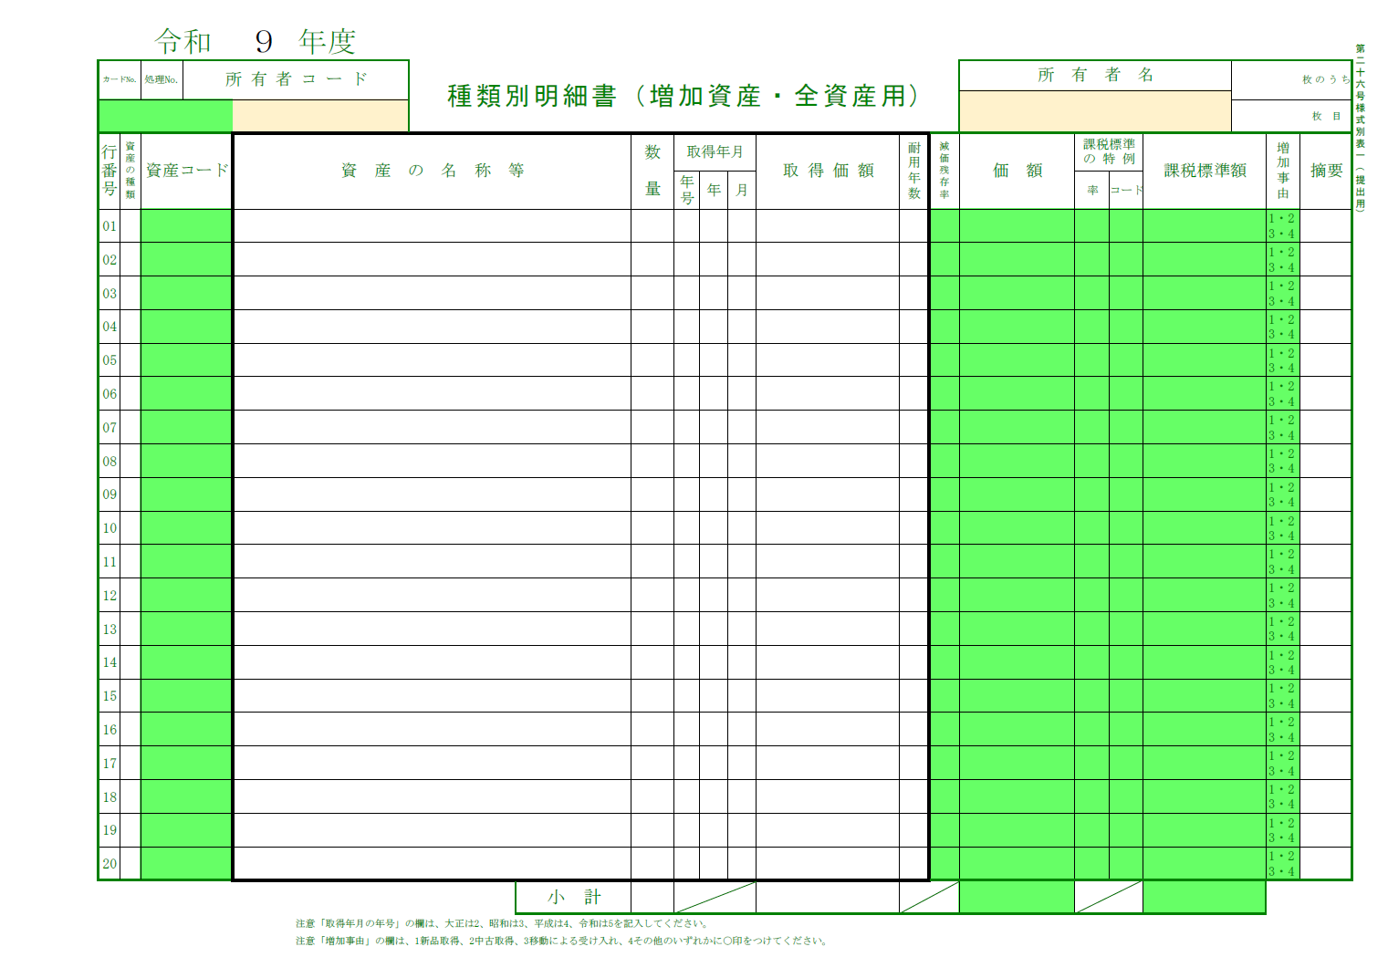

申告する資産について名称・数量・取得年月・取得価格・耐用年数を一品ずつ記載してください。耐用年数が分からない場合は、減価償却資産の耐用年数等に関する省令で定められていますので、法令検索サイト（https://laws.e-gov.go.jp/）などでご確認ください。

申告書
受付印
 |  |  | 令和 年 月 日 |  |  |  |  |  |  | 令和 | 9 | 年度 |  |  |  |  |  |  |  |  |  |  |  |  |  |  |  |  |  |  |  |  | 第二十六号様式（提出用）
 |  |  |  |  |  |  |  |  |  | 償却資産申告書（償却資産課税台帳） |  |  |  |  |  |  |  |  |  |  |  | カードNO. |  | 処理NO. |  | ※ |  | 所有者コード

 |  | 西 都 市 長 殿
所 有 者 |  | （フリガナ） |  | 〒 |  |  |  |  |  |  |  |  |  |  |  | 3 | 個人番号又 |  |  |  |  |  |  |  | 8 | 短縮耐用年数の承認 |  |  |  |  | 有 ･ 無
 | 1 | 住所 |  |  |  |  |  |  |  |  |  |  |  |  |  |  | は法人番号
又は納税通
知書送達先
 |  |  |  |  |  |  |  |  |  |  |  |  |  |  |  | 4 | 事業種目 |  |  |  |  |  |  |  | 9 | 増加償却の届出 |  |  |  |  | 有 ･ 無
 |  |  |  |  |  |  |  |  |  |  |  |  |  |  |  |  |  |  |  |  |  |  | 百万円
 |  |  |  |  |  |  |  |  |  |  |  |  |  |  |  | (資本金等の金額) |  |  | （ |  |  |  |  | ） | 10 | 非課税該当資産 |  |  |  |  | 有 ･ 無
 |  |  |  |  |  |  |  |  |  |  |  | （電話 |  |  | ） | 5 | 事業開始年月 |  |  |  | 年 |  |  | 月
 |  | （フリガナ） |  |  |  |  |  |  |  |  |  |  |  |  |  | 6 | この申告に |  |  |  |  |  |  |  | 11 | 課税標準の特例 |  |  |  |  | 有 ･ 無
 | 2 | 氏名 |  |  |  |  |  |  |  |  |  |  |  |  |  |  | 応答する者
法人にあっ
てはその名
称及び代表
者の氏名
 |  |  |  |  |  |  |  |  |  |  |  |  |  |  |  |  | の係及び |  |  |  |  |  |  |  | 12 | 特別償却又は圧縮記帳 |  |  |  |  | 有 ･ 無
 |  |  |  |  |  |  |  |  |  |  |  |  |  |  |  |  | 氏名 |  | （電話 |  |  |  |  | ）
 |  |  |  |  |  |  |  |  |  |  |  |  |  |  |  | 7 | 税理士等 |  |  |  |  |  |  |  | 13 | 税務会計上の償却方法 |  |  |  |  | 定率法 定額法
 |  |  |  |  |  | （屋号 |  |  |  |  |  |  | ） |  |  |  | の氏名 |  | （電話 |  |  |  |  | ） | 14 | 青色申告 |  |  |  |  | 有 ･ 無
資産の種類 |  |  | 取 得 価 額 |  |  |  |  |  |  |  |  |  |  |  |  |  |  |  |  |  | 15 | 市（区）町村における事業所等
 |  |  | 前年前に取得したもの |  |  |  | （イ） | 前年中に減少したもの |  |  |  | （ロ） | 前年中に取得したもの |  |  | （ハ） | 計（(ｲ)-(ﾛ)+(ﾊ)） |  |  | （ニ） |  | 資産の所在地
 |  |  |  |  |  |  | 円 |  |  |  |  | 円 |  |  |  | 円 |  |  |  | 円
1 | 構築物 |  |  |  |  |  |  |  |  |  |  |  |  |  |  |  |  |  |  |  | ①
2 | 機械及び装置 |  |  |  |  |  |  |  |  |  |  |  |  |  |  |  |  |  |  |  | ②
3 | 船 舶 |  |  |  |  |  |  |  |  |  |  |  |  |  |  |  |  |  |  |  | ③
4 | 航空機 |  |  |  |  |  |  |  |  |  |  |  |  |  |  |  |  |  |  |  | 16 | 借用資産（有・無）
5 | 車両及び運搬具 |  |  |  |  |  |  |  |  |  |  |  |  |  |  |  |  |  |  |  |  | 貸主の名称等
6 | 工具、器具及び備品
7 | 合 計 |  |  |  |  |  |  |  |  |  |  |  |  |  |  |  |  |  |  |  | 17 | 事業所用家屋の所有区分
 |  |  |  |  | 資産の種類 |  |  |  | 評価額 |  |  | （ホ） | ※ | 決定価格 |  | （ヘ） | ※ | 課税標準額 |  | （ト） |  | 自己所有 ・ 借家
 |  |  |  |  |  |  |  |  |  |  |  |  |  |  |  |  |  |  |  |  | 18 | 備考（添付書類等）
 |  |  |  |  | 1 | 構築物 |  |  |  |  |  |  |  |  |  | 円 |  |  |  | 円
 |  |  |  |  |  |  |  |  |  |  |  |  |  |  |  |  |  |  |  |  | ※該当する項目に〇をつけてください
 |  |  |  |  |  |  |  |  |  |  |  |  |  |  |  |  |  |  |  |  | 1.資産増減あり 2.増減なし 3.該当資産なし
 |  |  |  |  | 2 | 機械及び装置 |  |  |  |  |  |  |  |  |  |  |  |  |  |  | 4.廃業・解散・休業 |  |  |  |  |  |  |  | (令和 | 年 | 月 | 日）
 |  |  |  |  |  |  |  |  |  |  |  |  |  |  |  |  |  |  |  |  | 5.移転 |  |  | (令和 |  |  | 年 |  | 月・移転先 |  |  | ）
 |  |  |  |  | 3 | 船 舶 |  |  |  |  |  |  |  |  |  |  |  |  |  |  | 6.売却 |  |  | (令和 |  |  | 年 |  | 月・売却先 |  |  | ）
 |  |  |  |  |  |  |  |  |  |  |  |  |  |  |  |  |  |  |  |  | 7.その他
 |  |  |  |  | 4 | 航空機

 |  |  |  |  | 5 | 車両及び運搬具

 |  |  |  |  | 6 | 工具、器具及び備品

 |  |  |  |  | 7 | 合 計

